Defect
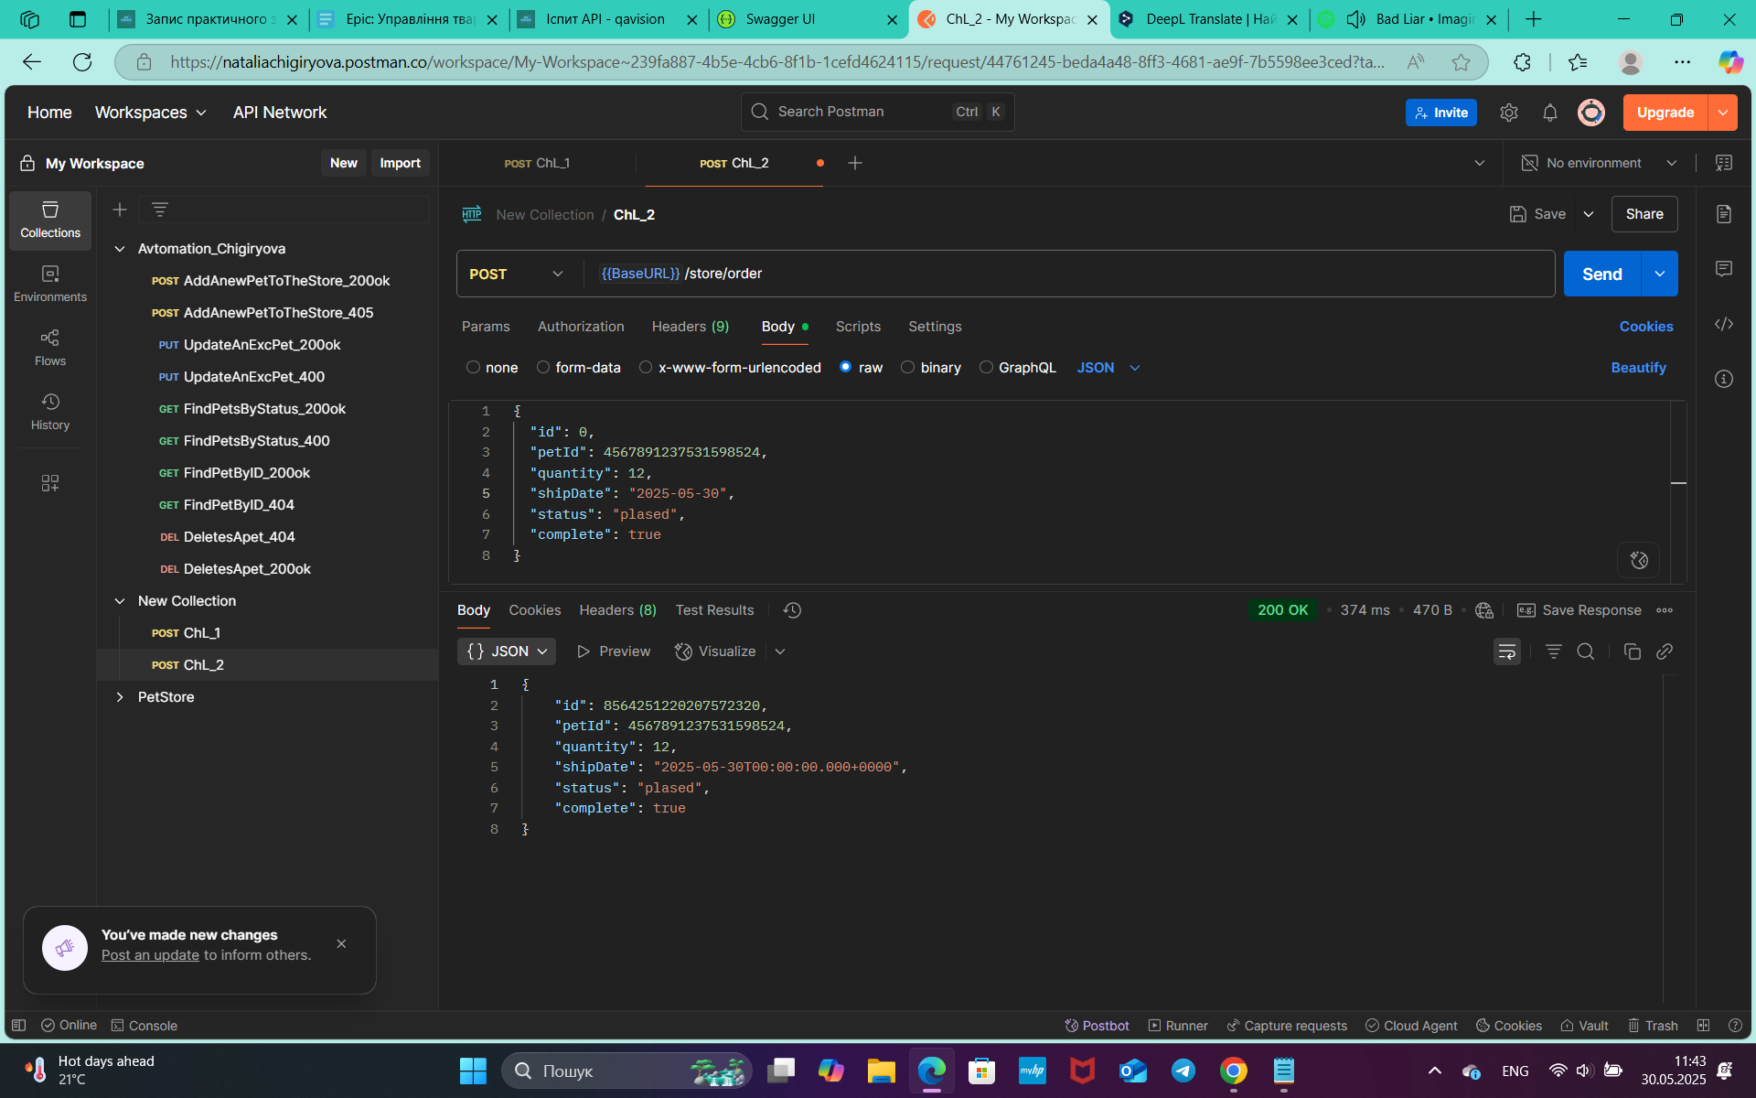
Reporter: | Chigyryova N.V.
ID | 01
Summary | Отримано успішний код відповіді 200 ok, замість 400 Invalid Order після оформлення замовлення Pet методом POST, де shipDate="string" у форматі ($date)
Incident Description
Pre-Conditions | API https://petstore.swagger.io/v2 працює
Steps | 1. Відправити запит https://petstore.swagger.io/v2/store/order метод POST: { "id": 0, "petId": 4567891237531598524, "quantity": 12, "shipDate": "2025-05-30", "status": "plased", "complete": true }
Actual result | Відповідь на запит успішна 200 ok { "id": 8564251220207572395, "petId": 4567891237531598524, "quantity": 12, "shipDate": "2025-05-30T00:00:00.000+0000", "status": "plased", "complete": true }
Expected result | Запит отримує відповідь 400 Invalid Order
Environment | test env https://petstore.swagger.io/
Build
Severity | 1/3
Priority | 1/3
Attachment

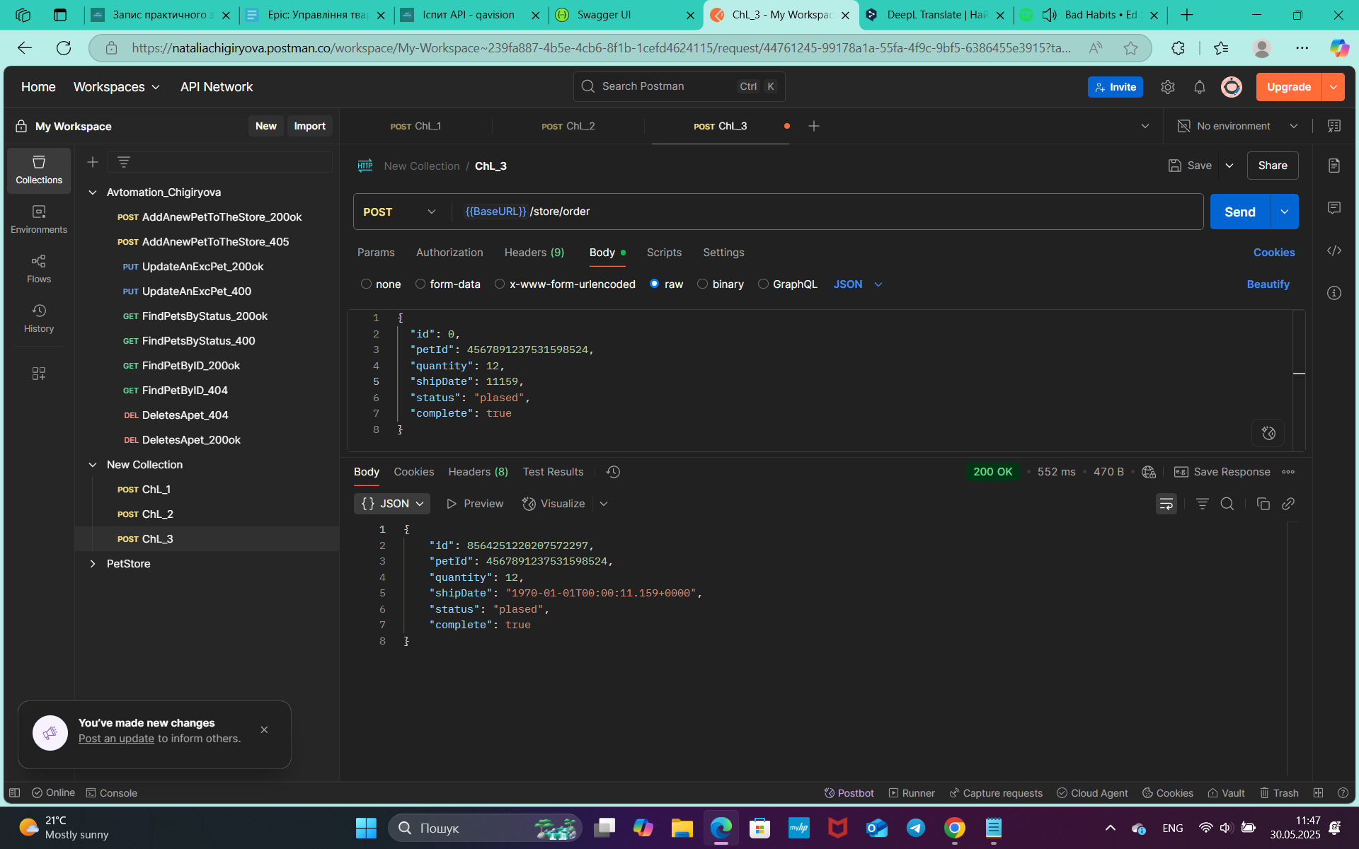
Reporter: | Chigyryova N.V.
ID | 02
Summary | Отримано успішний код відповіді 200 ok, замість 400 Invalid Order після оформлення замовлення Pet методом POST, де shipDate=integer
Incident Description
Pre-Conditions | API https://petstore.swagger.io/v2 працює
Steps | 1. Відправити запит https://petstore.swagger.io/v2/store/order метод POST: { "id": 0, "petId": 4567891237531598524, "quantity": 12, "shipDate": 11159, "status": "plased", "complete": true }
Actual result | Відповідь на запит успішна 200 ok { "id": 8564251220207572407, "petId": 4567891237531598524, "quantity": 12, "shipDate": "1970-01-01T00:00:11.159+0000", "status": "plased", "complete": true }
Expected result | Запит отримує відповідь 400 Invalid Order
Environment | test env https://petstore.swagger.io/
Build
Severity | 1/3
Priority | 1/3
Attachment

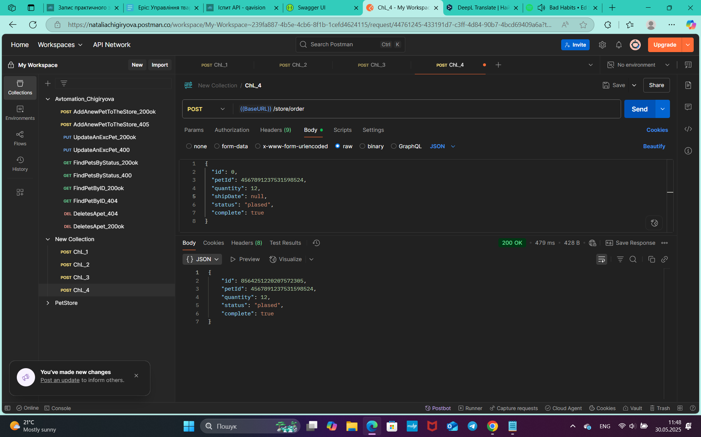
Reporter: | Chigyryova N.V.
ID | 03
Summary | Отримано успішний код відповіді 200 ok, замість 400 Invalid Order після оформлення замовлення Pet методом POST, де shipDate=null
Incident Description
Pre-Conditions | API https://petstore.swagger.io/v2 працює
Steps | 1. Відправити запит https://petstore.swagger.io/v2/store/order метод POST: { "id": 0, "petId": 4567891237531598524, "quantity": 12, "shipDate": null, "status": "plased", "complete": true }
Actual result | Відповідь на запит успішна 200 ok { "id": 8564251220207572410, "petId": 4567891237531598524, "quantity": 12, "status": "plased", "complete": true }
Expected result | Запит отримує відповідь 400 Invalid Order
Environment | test env https://petstore.swagger.io/
Build
Severity | 1/3
Priority | 1/3
Attachment

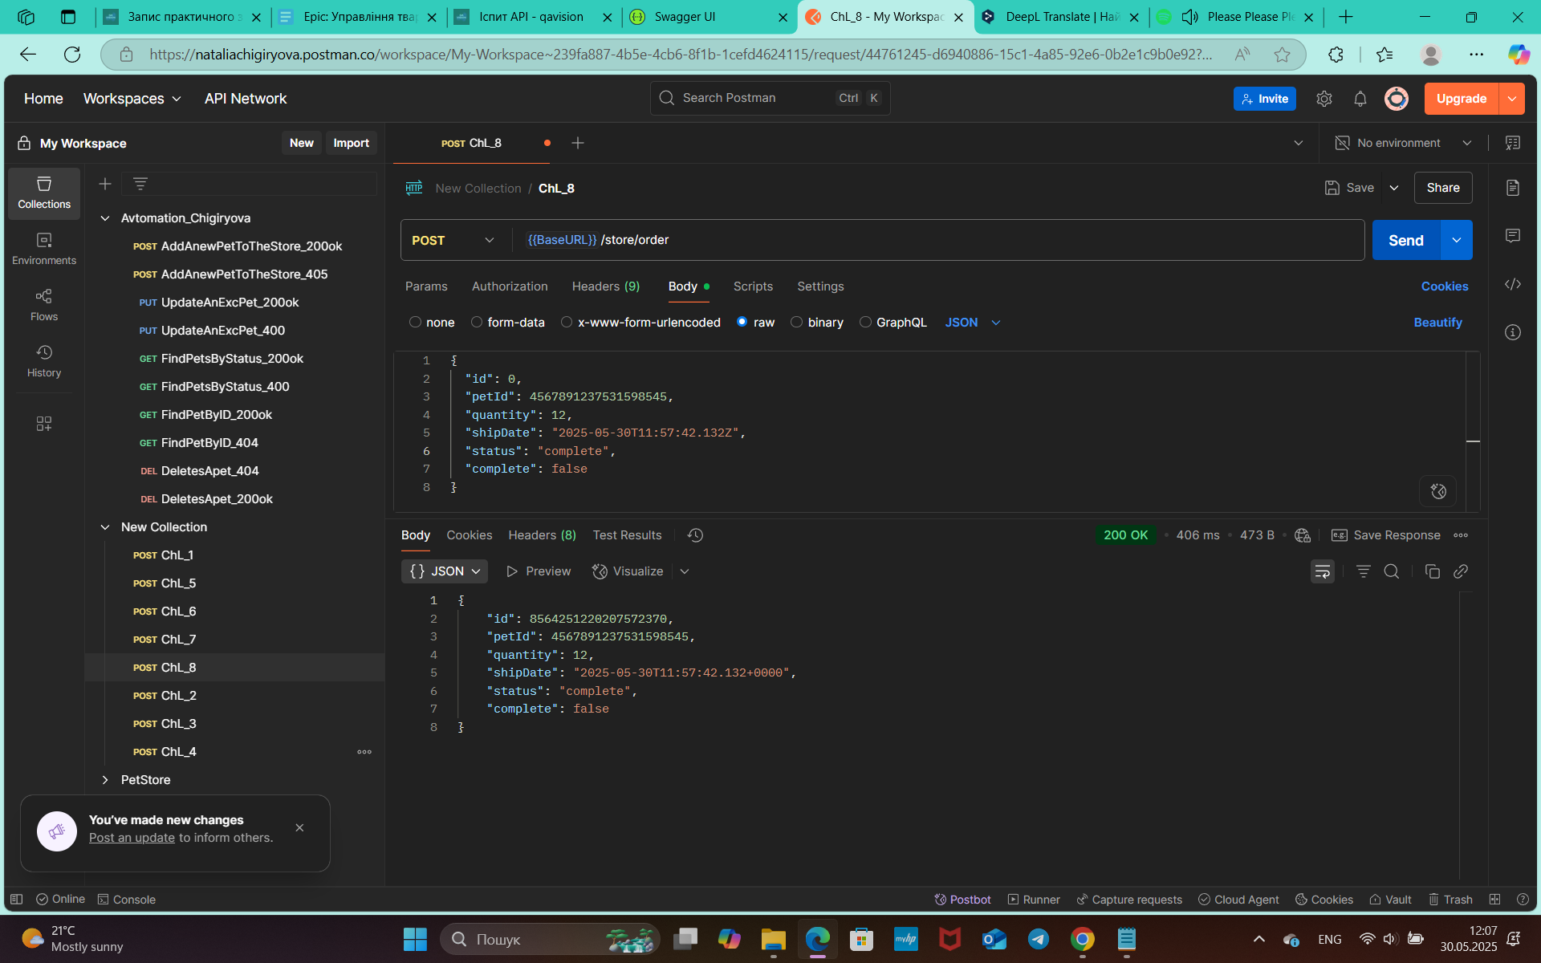
Reporter: | Chigyryova N.V.
ID | 04
Summary | Отримано успішний код відповіді 200 ok, замість 400 Invalid Order після оформлення замовлення Pet методом POST, де status="string" неіснуючий варіант статусу Pet
Incident Description
Pre-Conditions | API https://petstore.swagger.io/v2 працює
Steps | 1. Відправити запит https://petstore.swagger.io/v2/store/order метод POST: { "id": 0, "petId": 4567891237531598545, "quantity": 12, "shipDate": "2025-05-30T11:57:42.132Z", "status": "complete", "complete": false }
Actual result | Відповідь на запит успішна 200 ok { "id": 8564251220207572411, "petId": 4567891237531598545, "quantity": 12, "shipDate": "2025-05-30T11:57:42.132+0000", "status": "complete", "complete": false }
Expected result | Запит отримує відповідь 400 Invalid Order
Environment | test env https://petstore.swagger.io/
Build
Severity | 1/3
Priority | 1/3
Attachment

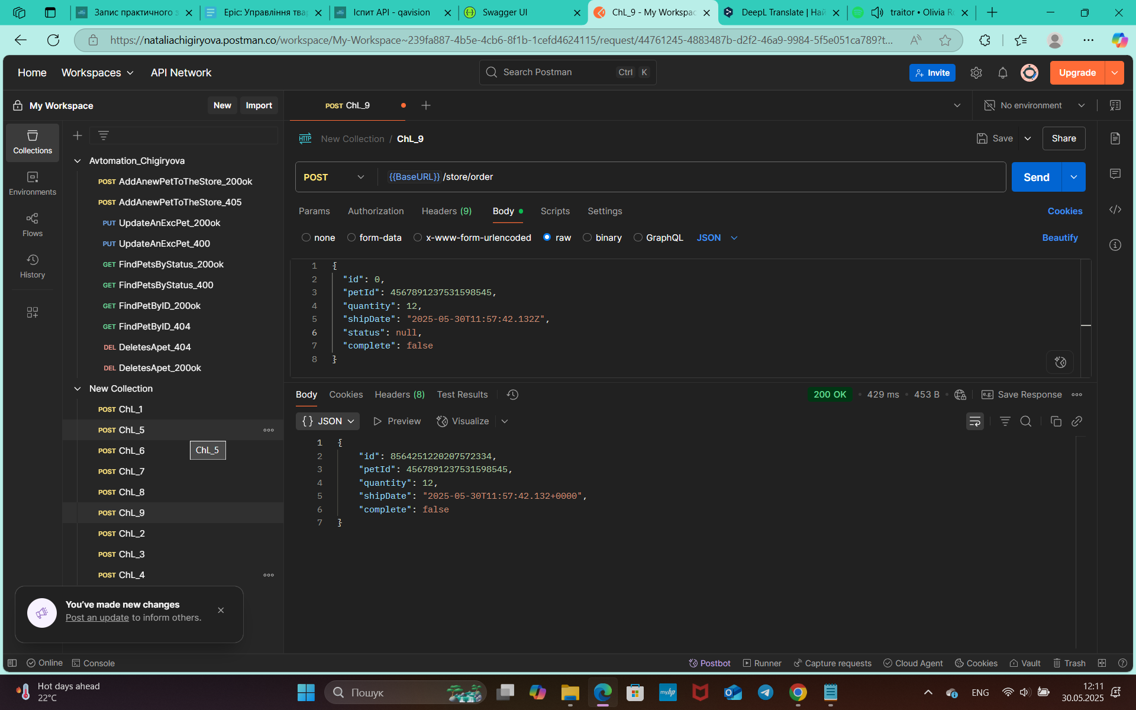
Reporter: | Chigyryova N.V.
ID | 05
Summary | Отримано успішний код відповіді 200 ok, замість 400 Invalid Order після оформлення замовлення Pet методом POST, де status=null
Incident Description
Pre-Conditions | API https://petstore.swagger.io/v2 працює
Steps | 1. Відправити запит https://petstore.swagger.io/v2/store/order метод POST: { "id": 0, "petId": 4567891237531598545, "quantity": 12, "shipDate": "2025-05-30T11:57:42.132Z", "status": null, "complete": false }
Actual result | Відповідь на запит успішна 200 ok { "id": 8564251220207572415, "petId": 4567891237531598545, "quantity": 12, "shipDate": "2025-05-30T11:57:42.132+0000", "complete": false }
Expected result | Запит отримує відповідь 400 Invalid Order
Environment | test env https://petstore.swagger.io/
Build
Severity | 1/3
Priority | 1/3
Attachment

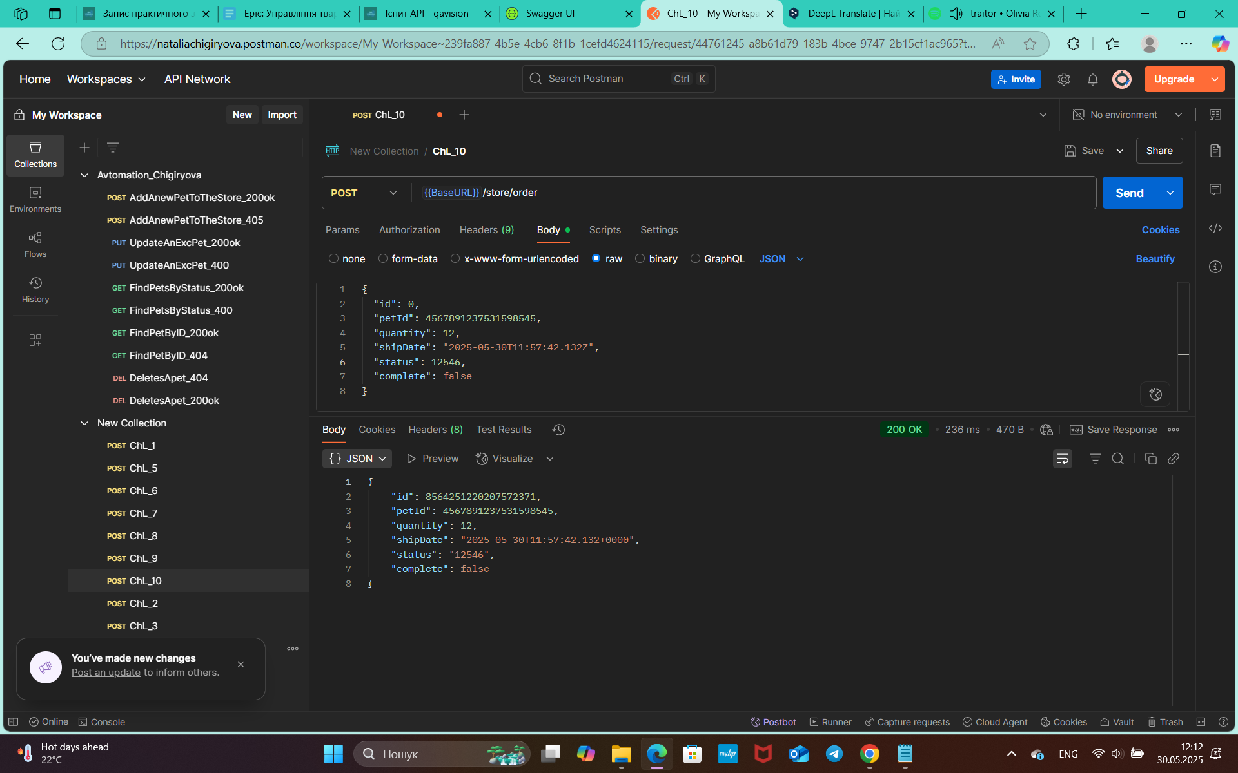
Reporter: | Chigyryova N.V.
ID | 06
Summary | Отримано успішний код відповіді 200 ok, замість 400 Invalid Order після оформлення замовлення Pet методом POST, де status=integer
Incident Description
Pre-Conditions | API https://petstore.swagger.io/v2 працює
Steps | 1. Відправити запит https://petstore.swagger.io/v2/store/order метод POST: { "id": 0, "petId": 4567891237531598545, "quantity": 12, "shipDate": "2025-05-30T11:57:42.132Z", "status": 12546, "complete": false }
Actual result | Відповідь на запит успішна 200 ok { "id": 9223372036854742029, "petId": 4567891237531598545, "quantity": 12, "shipDate": "2025-05-30T11:57:42.132+0000", "status": "12546", "complete": false }
Expected result | Запит отримує відповідь 400 Invalid Order
Environment | test env https://petstore.swagger.io/
Build
Severity | 1/3
Priority | 1/3
Attachment

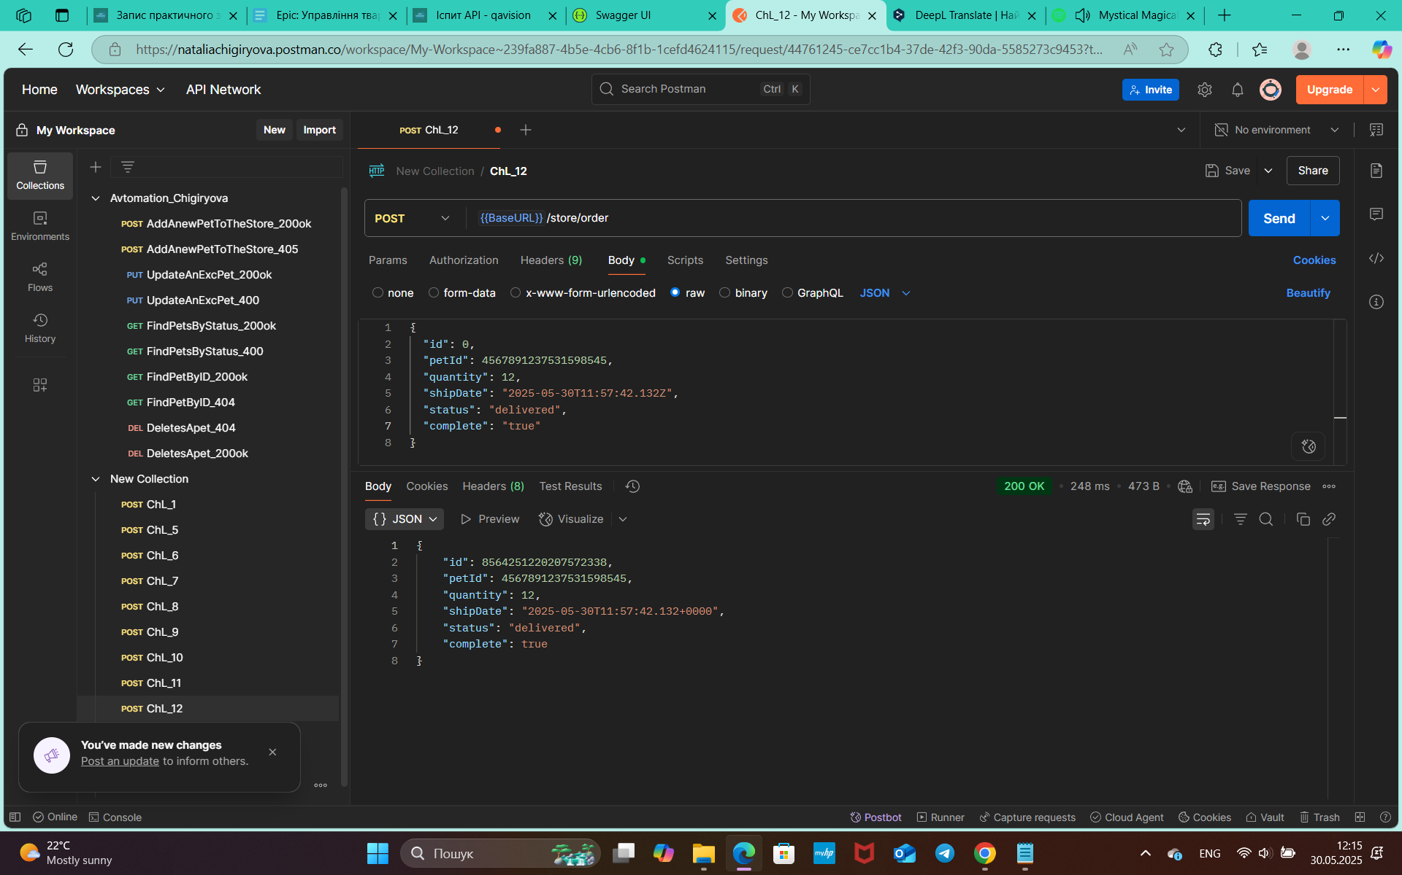
Reporter: | Chigyryova N.V.
ID | 07
Summary | Отримано успішний код відповіді 200 ok, замість 400 Invalid Order після оформлення замовлення Pet методом POST, де complete="boolean"
Incident Description
Pre-Conditions | API https://petstore.swagger.io/v2 працює
Steps | 1. Відправити запит https://petstore.swagger.io/v2/store/order метод POST: { "id": 0, "petId": 4567891237531598545, "quantity": 12, "shipDate": "2025-05-30T11:57:42.132Z", "status": "delivered", "complete": "true" }
Actual result | Відповідь на запит успішна 200 ok { "id": 8564251220207572395, "petId": 4567891237531598524, "quantity": 12, "shipDate": "2025-05-30T00:00:00.000+0000", "status": "plased", "complete": true }
Expected result | Запит отримує відповідь 400 Invalid Order
Environment | test env https://petstore.swagger.io/
Build
Severity | 1/3
Priority | 1/3
Attachment

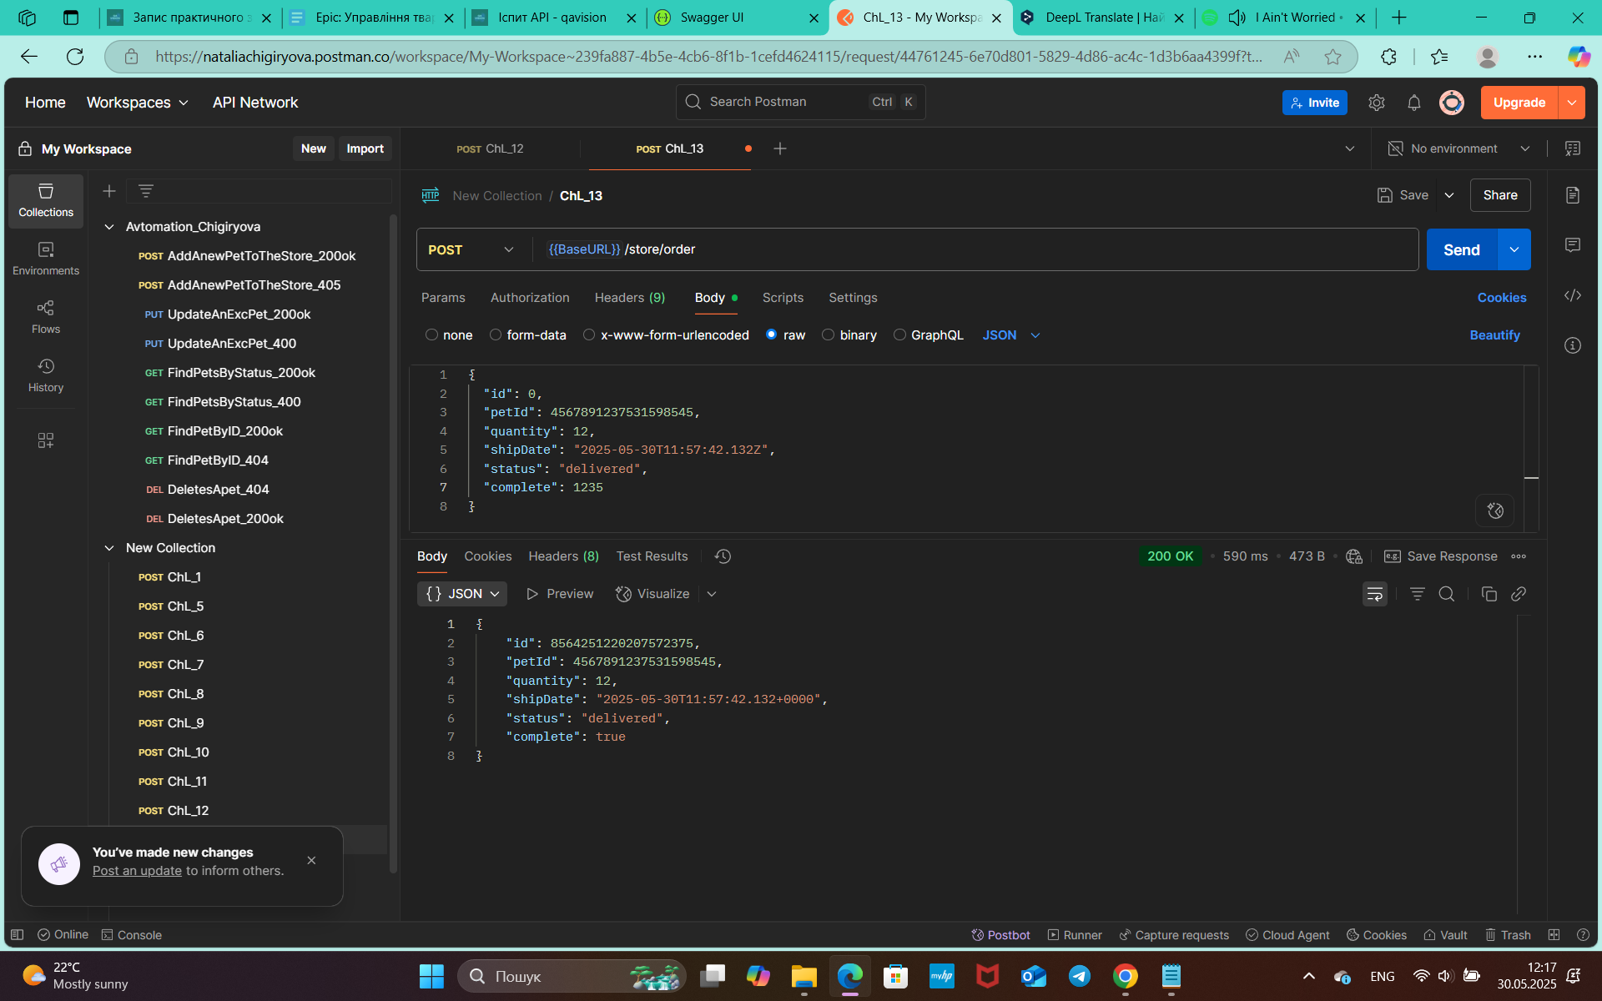
Reporter: | Chigyryova N.V.
ID | 08
Summary | Отримано успішний код відповіді 200 ok, замість 400 Invalid Order після оформлення замовлення Pet методом POST, де complete=integer
Incident Description
Pre-Conditions | API https://petstore.swagger.io/v2 працює
Steps | 1. Відправити запит https://petstore.swagger.io/v2/store/order метод POST: { "id": 0, "petId": 4567891237531598545, "quantity": 12, "shipDate": "2025-05-30T11:57:42.132Z", "status": "delivered", "complete": 1235 }
Actual result | Відповідь на запит успішна 200 ok { "id": 0, "petId": 4567891237531598545, "quantity": 12, "shipDate": "2025-05-30T11:57:42.132Z", "status": "delivered", "complete": 1235 }
Expected result | Запит отримує відповідь 400 Invalid Order
Environment | test env https://petstore.swagger.io/
Build
Severity | 1/3
Priority | 1/3
Attachment

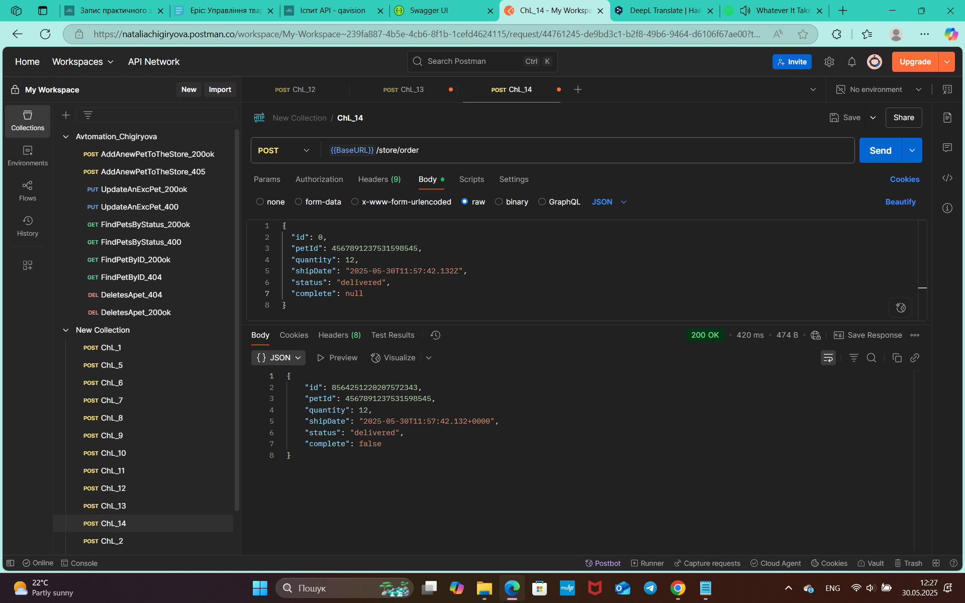
Reporter: | Chigyryova N.V.
ID | 09
Summary | Отримано успішний код відповіді 200 ok, замість 400 Invalid Order після оформлення замовлення Pet методом POST, де complete=null
Incident Description
Pre-Conditions | API https://petstore.swagger.io/v2 працює
Steps | 1. Відправити запит https://petstore.swagger.io/v2/store/order метод POST: { "id": 0, "petId": 4567891237531598545, "quantity": 12, "shipDate": "2025-05-30T11:57:42.132Z", "status": "delivered", "complete": null }
Actual result | Відповідь на запит успішна 200 ok { "id": 9223372036854742111, "petId": 4567891237531598545, "quantity": 12, "shipDate": "2025-05-30T11:57:42.132+0000", "status": "delivered", "complete": false }
Expected result | Запит отримує відповідь 400 Invalid Order
Environment | test env https://petstore.swagger.io/
Build
Severity | 1/3
Priority | 1/3
Attachment

